Introdução


Construção de Fórmulas

Operações matemáticas básicas

Construção de Fórmulas
Construção de Fórmulas

Comece sempre com um sinal de igual (=) para que o Excel identifique que a nformação que ira digitar se trata de uma fórmula.
Operadores Matemáticos
Adição +
Subtração -
Multiplicação *
Divisão /
Potência ^
 | Números a usar: | Operação: | Fórmulas: | Gabarito
 | 5 | Adição (+) | 7 | 7
 | 2 | Subtração (-) | 3 | 3
 |  | Multiplicação (*) | 10 | 10
Para somar, selecione a célula O6, digite =L6+L7 e pressione Enter.
 |  | Divisão (/) | 2.5 | 2.5
 |  | Potência (^) | 25 | 25
Para subtrair, selecione a célula O7, digite =L6-L7 e pressione Enter.
Parabéns! Você construiu corretamente as 5 fórmulas.
 |  |  | Parabéns! Você construiu corretamente as 5 fórmulas.
Para multiplicar, selecione a célula O8, digite =L6-L7 e pressione Enter.
Para dividir, selecione a célula O9, digite =L6/L7 e pressione Enter.

Para elevar um número a uma potência, selecione a célula O10, digite =L6^L7 e pressione Enter.

Aplicação
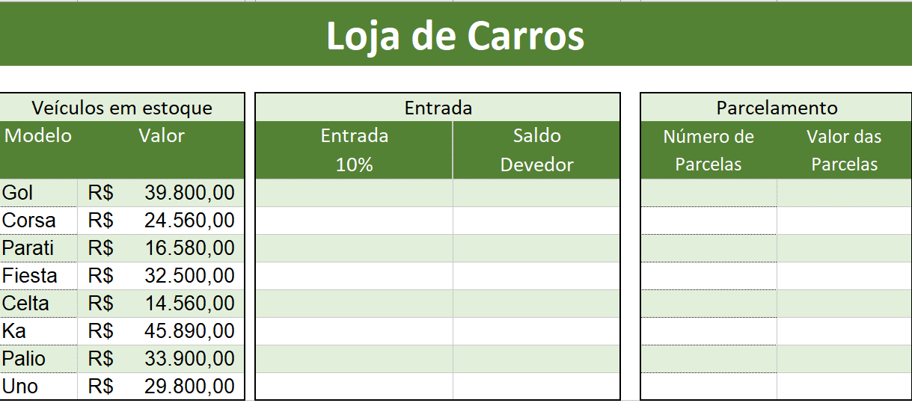
Loja de Carros

Véiculos em Estoque |  | Entrada |  | Parcelamento
Modelo | Valor | Entrada | Saldo | Número de Parcelas | Valor das Parcelas
 |  | 10% | Devedor
Gol | R$39,800.00 | R$ 3,980.00 | R$ 35,820.00 | 6 | R$ 5,970.00
Corsa | R$24,560.00 | R$ 2,456.00 | R$ 22,104.00 | 12 | R$ 1,842.00
Parati | R$16,580.00 | R$ 1,658.00 | R$ 14,922.00 | 24 | R$ 621.75
Fiesta | R$32,500.00 | R$ 3,250.00 | R$ 29,250.00 | 36 | R$ 812.50
Celta | R$14,560.00 | R$ 1,456.00 | R$ 13,104.00 | 48 | R$ 273.00
Ka | R$45,890.00 | R$ 4,589.00 | R$ 41,301.00 | 60 | R$ 688.35
Palio | R$33,900.00 | R$ 3,390.00 | R$ 30,510.00 | 72 | R$ 423.75
Uno | R$29,800.00 | R$ 2,980.00 | R$ 26,820.00 | 84 | R$ 319.29

